画面イメージ
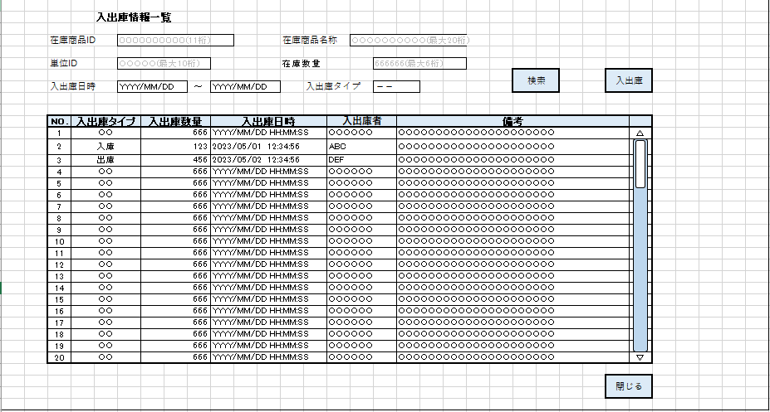
詳細設計書 | 論理名称 | K001 | システムID | KS | 改訂日 | 2023-05-10
 | 物理名称 | 入出庫情報一覧 | システム名称 | 在庫管理システム | 改訂者 | 濱

画面イメージ

IO関連
詳細設計書 |  | 論理名称 |  | K001 |  |  | システムID | KS |  |  |  | 改訂日 |  | 2023-05-10
 |  | 物理名称 |  | 入出庫情報一覧 |  |  | システム名称 | 在庫管理システム |  |  |  | 改訂者 |  | 濱

I/O関連図

在庫情報一覧
ログイン
入出庫情報情報一覧
 |  |  |  | ログインボタン |  |  |  |  | 入出庫ボタン

 |  |  |  |  |  |  |  |  |  | 閉じるボタン
 |  |  |  |  |  |  |  |  |  |  | 閉じるボタン |  | 入出庫ボタン

入出庫情報情報登録

パラメータ一覧
No | 論理名称 |  | 物理名称 |  | I/O | 備考
1 | 在庫名称ID |  | id |  | O
2
3
4
5
6
7
8
9
I/0
テーブル一覧
No | 論理名称 |  | 物理名称 |  | I/O | 備考
1 | 社員アカウント |  | T_USERS |  | O
2 | 在庫情報 |  | T_STOCK |  | O
3 | 入出庫情報 |  | T_STOCK_IO |  | O
4 | 単位マスタ |  | M_UNIT |  | O
5
6
7
8
9
ファイル一覧
No | 論理名称 |  | 物理名称 |  | I/O | 備考
1
2
3
4
5
6
7
8
9

画面項目
詳細設計書 |  |  | 論理名称 |  | K001 |  |  | システムID | KS |  | 改訂日 |  | 2023-05-10
 |  |  | 物理名称 |  | 入出庫情報一覧 |  |  | システム名称 | 在庫管理システム |  | 改訂者 |  | 濱

画面項目
No | 項目名称 | 分類 |  | 必須 |  | 桁数 | 初期値 | テーブル |  | フィールド |  | 備考
1 | 在庫商品ID | label |  |  |  | 11 |  | 在庫情報 |  | 在庫商品ID
2 | 在庫商品名称 | label |  |  |  | 20 |  | 在庫情報 |  | 在庫商品名称
空白は禁止
3 | 単位ID | label |  |  |  | 10 |  | 単位マスタ |  | 単位ID
4 | 在庫数量 | label |  |  |  | 6 |  | 在庫情報 |  | 在庫数量
5 | 入出庫日時_FROM | combobox |  |  |  | - | YYYY/MM/DD | 入出庫情報 |  | 入出庫日時_FROM
6 | 入出庫日時_TO | combobox |  |  |  | - | YYYY/MM/DD | 入出庫情報 |  | 入出庫日時_TO
7 | 入出庫タイプ | combobox |  |  |  | - | -- | 入出庫情報 |  | 入出庫タイプ
8 | 検索 | button |  |  |  | -
9 | 入出庫 | button |  |  |  | -
10 |  |  |  |  |  | -
11 | 入手出庫タイプ | label |  |  |  |  | 空白 | 入出庫情報 |  | 入手出庫タイプ
12 | 入出庫タイプ | label |  |  |  | 6 | 空白 | 入出庫情報 |  | 入出庫タイプ
13 | 入出庫日時 | label |  |  |  | 18 | 空白 | 入出庫情報 |  | 入出庫日時
14 | 入出庫者 | label |  |  |  | 6 | 空白 | 社員アカウント |  | 作成者
15 | 備考 | label |  |  |  | 200 | 空白 | 入出庫情報 |  | 備考
16 | 閉じるボタン | button |  |  |  | -
17
18
19
20
21
22
23
24
25
26
27
28
29
30
31
32
33
34
35
36
37
38
39
40
41
42
43
44
45
46
47
48
49
50
51

